Hoja1
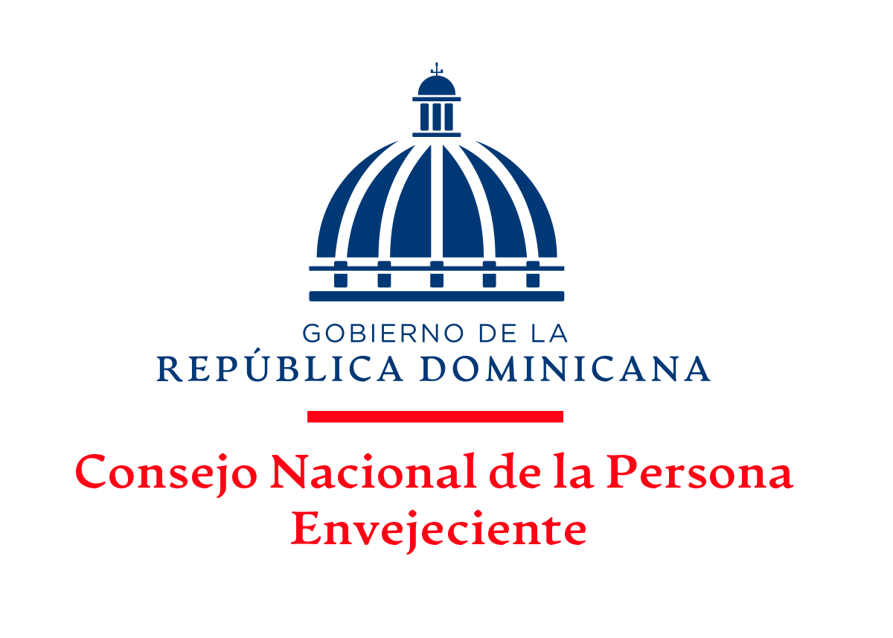

CUENTAS POR PAGAR POR PROVEEDORES
AL MES DE JULIO, 2023

ITM | FACTURA NCF | PROVEEDORES | CONCEPTO | VALOR
1 | B1500000072 | BRONTILLO | Productos medicinales | 1,421,631.93
2 | B1500002134 | CANTABRIA BRAND REPRESENTATIVE ,SRL | Eventos generales | 92,925.00
3 | B1500000009 | CARAFIG SOLUTIONS , SRL | Material de limpieza | 38,940.00
4 | B1500000342 | CEREMO, SRL | Productos medicinales | 933,389.72
5 | B1500000542 | COPYDOM, SRL | Alquiler | 11,505.00
6 | B1500003443 | GTG INDUSTRIAL, SRL | Material de limpieza | 167,842.83
7 | B1500006292 | HOSPIFAR | Productos medicinales | 322,257.80
8 | B1500140148 B1500152683 | LOS HIDALGOS | Productos medicinales | 2,061,777.60
9 | B1500000457 | SIMPAPEL | Útiles de informática | 1,556,607.15
10 | B1500001080 | SUMINISTROS GUIPAK, SRL | Producto de papel y cartón | 20,846.10
11 | B1500000407 B1500000410 B1500000414 | YOU COLOR | Encuadernacion y impresion | 94,627.20
 |  | TOTAL |  | 6,722,350.33

Lic. Ramón Alexis Severino
Dir. Adm y Finan.
Aprobado por:

Lic. Juana Feliz
Enc. Depto Financiero
Elaborado por:

